3er Trimestre 2025
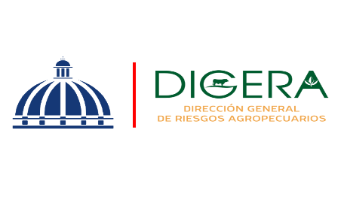 | Departamento de Servicio y Asesoría Servicios de Calidad Comprometidos Julio-Septiembre 2025

 | Servicio | Atributo | Estándares
 | Asistencia Técnica | Amabilidad | 93.00% | 7%
 |  | Profesionalidad | 96.00% | 4%

Asistencia Técnica
Asistencia Técnica

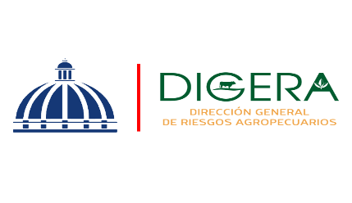 | Departamento de Servicio y Asesoría Servicios de Calidad Comprometidos Julio-Septiembre 2025

 | Servicio | Atributo | Estándares
 | Capacitación Técnica | Atributo | Estándares
 |  | Amabilidad | 93.38% | 6.62
 |  | Profesionalidad | 93.00% | 7
 |  | Fiabilidad | 91.11% | 8.89

Capacitación Técnica
Capacitación Técnica
Capacitación Técnica

